postele
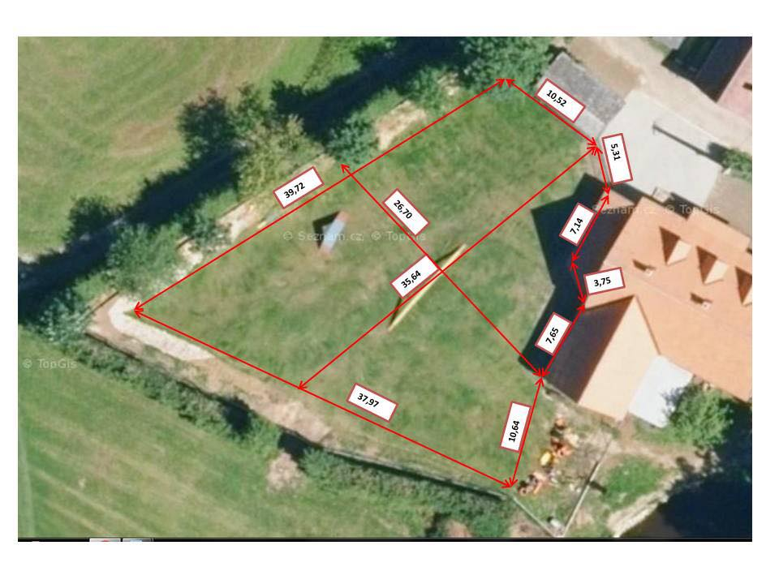
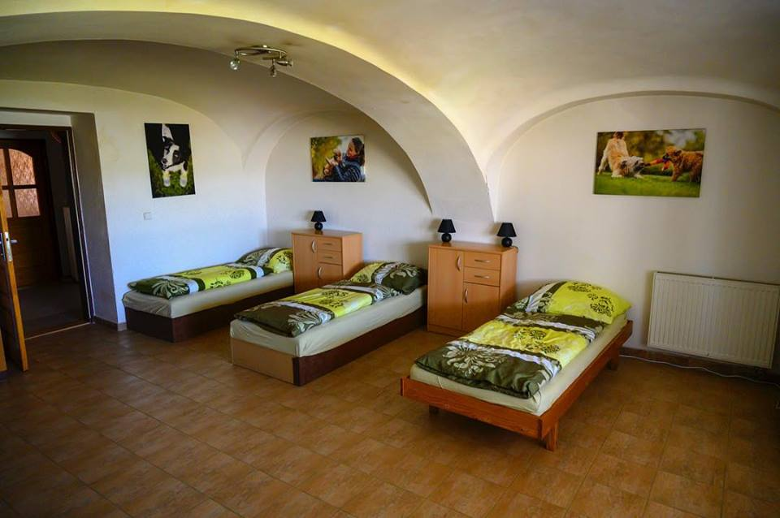
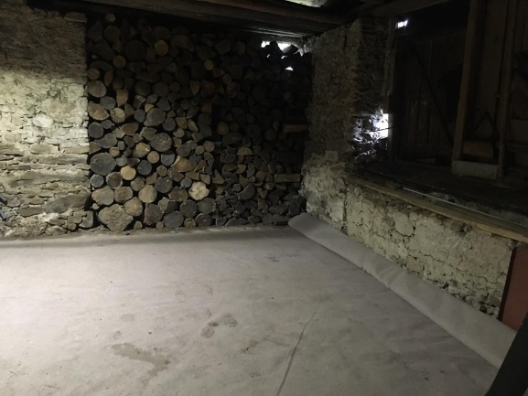
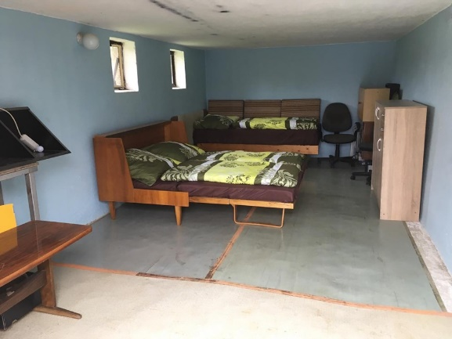
Použité pokoje + přibližná cena (vyplnte žluté a oranžové) |  | Počet nocí |  | Cena | Počet osob
1, dvojlůžkový pokoj (dvě samostatné postele) |  | počet: | 0 | 0 | 0

2, třílůžkový pokoj (patrová postel a samostatná postel) |  | počet: | 0 | 0 | 0

3, čtyřlůžkový pokoj (patrová postel, 2 samostatné postele) |  | počet: | 0 | 0 | 0

4 lůžkový pokoj
cvičíčí místnost
garáž
4, krbovna (4 samostatné postele) |  | počet: | 0 | 0 | 0

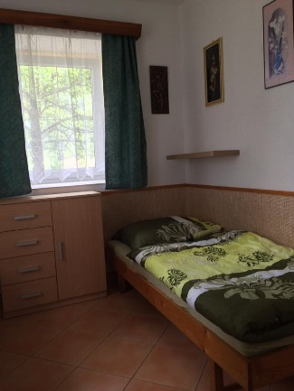
5, chatička (2 patrové postele) |  | počet: | 0 | 0 | 0
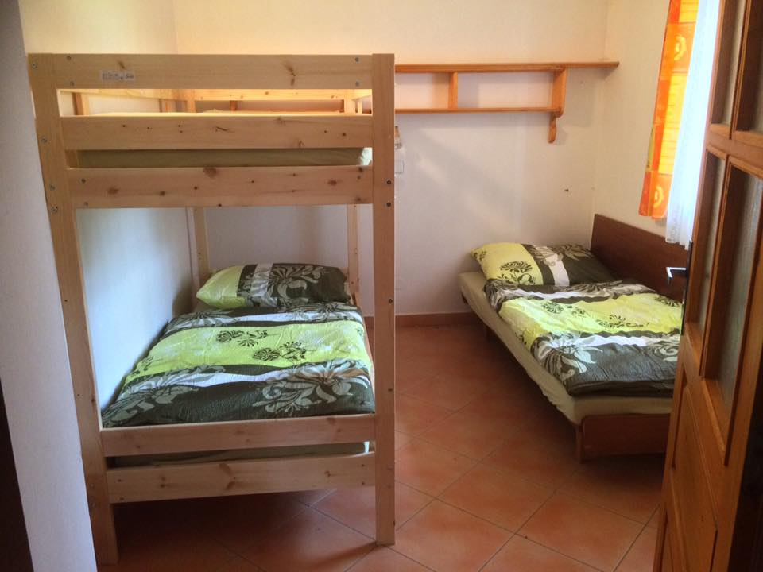
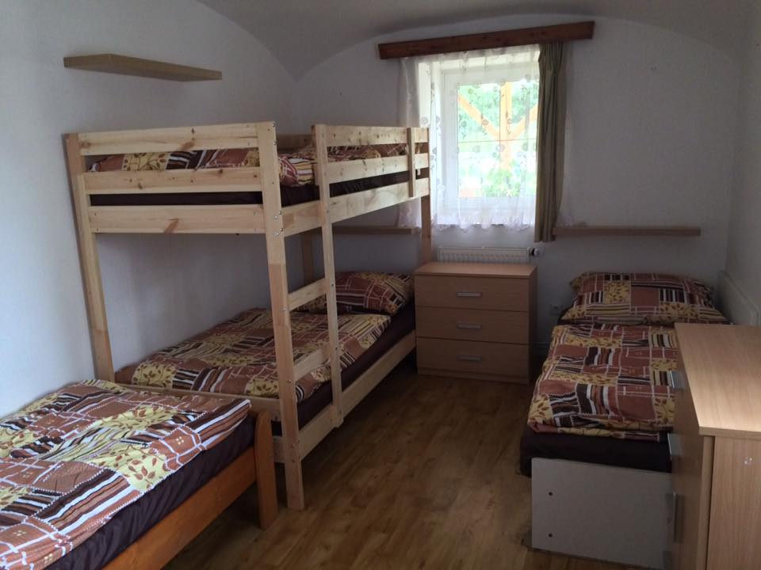
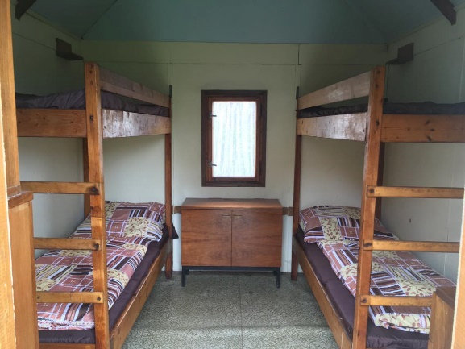
6, garáž (manželská postel a samostatná postel) |  | počet: | 0 | 0 | 0

7, stan/auto |  | počet: | 0 | 0 | 0

úklid vlastní nebo 2 000 Kč: |  | úklid cena: | 0 | 0

2 lůžkový pokoj
3 lůžkový pokoj
4 lůžkový pokoj
chatička
 | přibližná cena (+ plyn, dřevo, osvětlení placu, pronájem placu) |  |  | 0
cizinci? (i ze Slovenska):

přibližný čas příjezdu:

přibližný čas odjezdu:

Budete potřebovat cvičící místnost? |  | Ano/Ne

Upozornění - tak jak je už tři roky v ceníku, platí se plyn dle skutečné spotřeby - pokud se netopí, je to zhruba okolo 300 Kč/týden, dále dřevo a osvětlení placu.

